Estadísticas
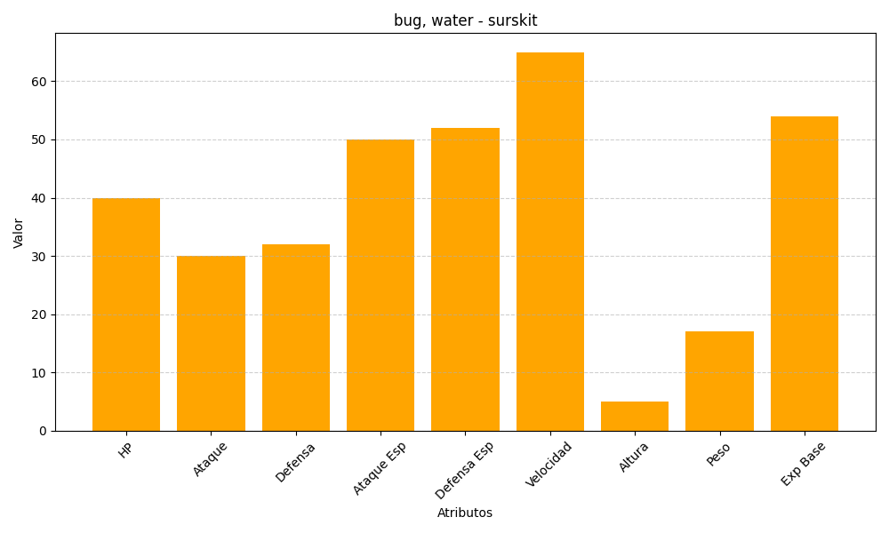
ID | Nombre | Tipo | HP | Ataque | Defensa | Ataque Especial | Defensa Especial | Velocidad | Altura | Peso | Experiencia Base
283 | surskit | bug, water | 40 | 30 | 32 | 50 | 52 | 65 | 5 | 17 | 54

